diploma

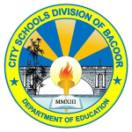
Republika ng Pilipinas
Republic of the Philippines
Kagawaran ng Edukasyon
Department of Education

Pinatutunayan nito na si
This certifies that

ay kasiya-siyang nakatupad sa mga kinakailangan sa Kurikulum ng Junior High School na itinakda para sa
has satisfactorily completed the requirements of the Junior High School Curriculum prescribed for
Mataas na Paaralan ng Kagawaran ng Edukasyon, kaya pinagkalooban siya nitong
Secondary Schools of the Department of Education and is therefore awarded this

KATUNAYAN
CERTIFICATE

Punong-Guro | Pansangay na Tagapamanihala ng mga Paaralan
Principal | Schools Division Superintendend

